баг_репорт
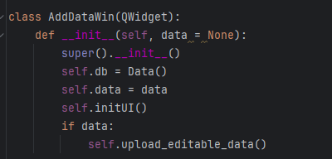
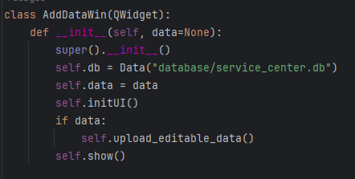
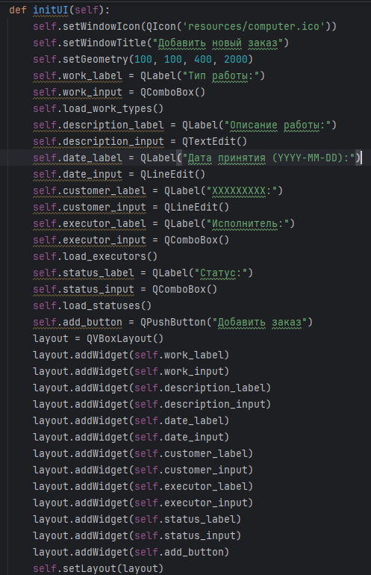
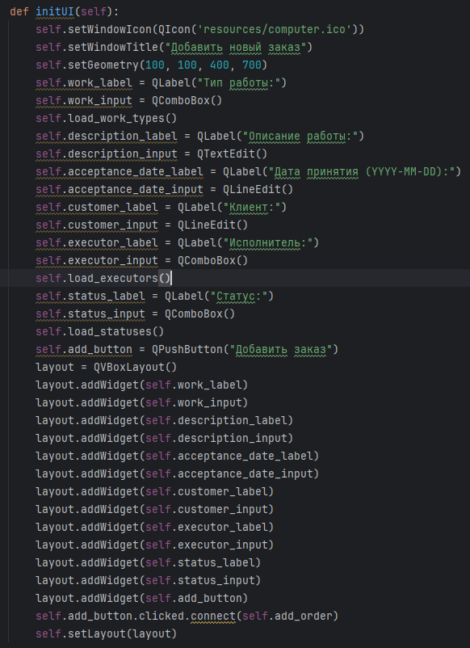
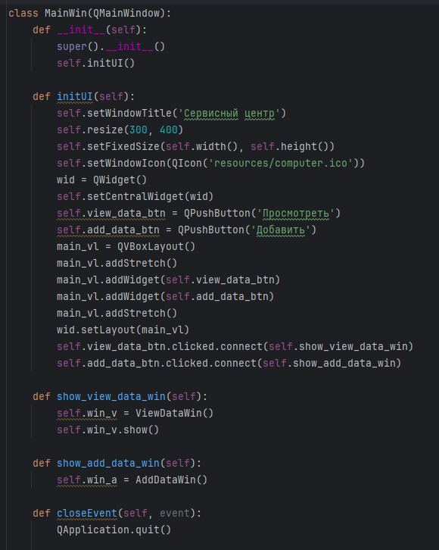
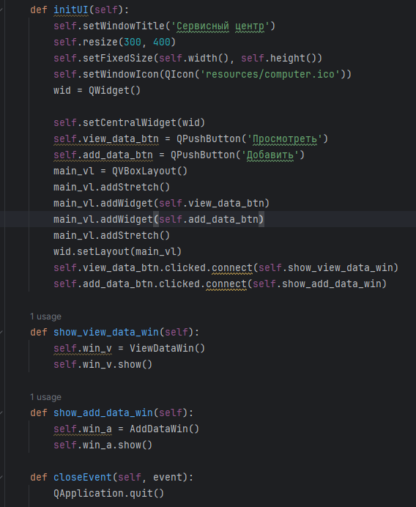
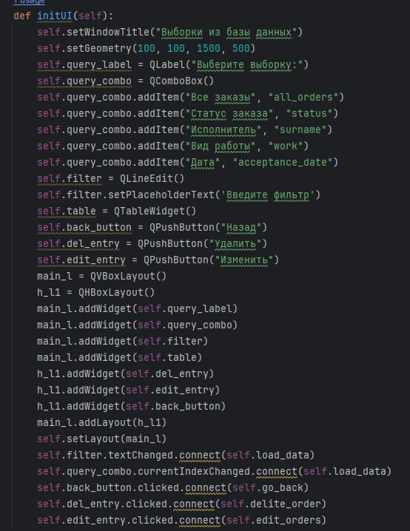
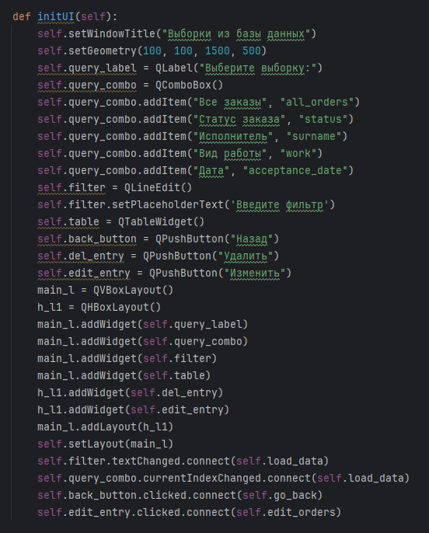
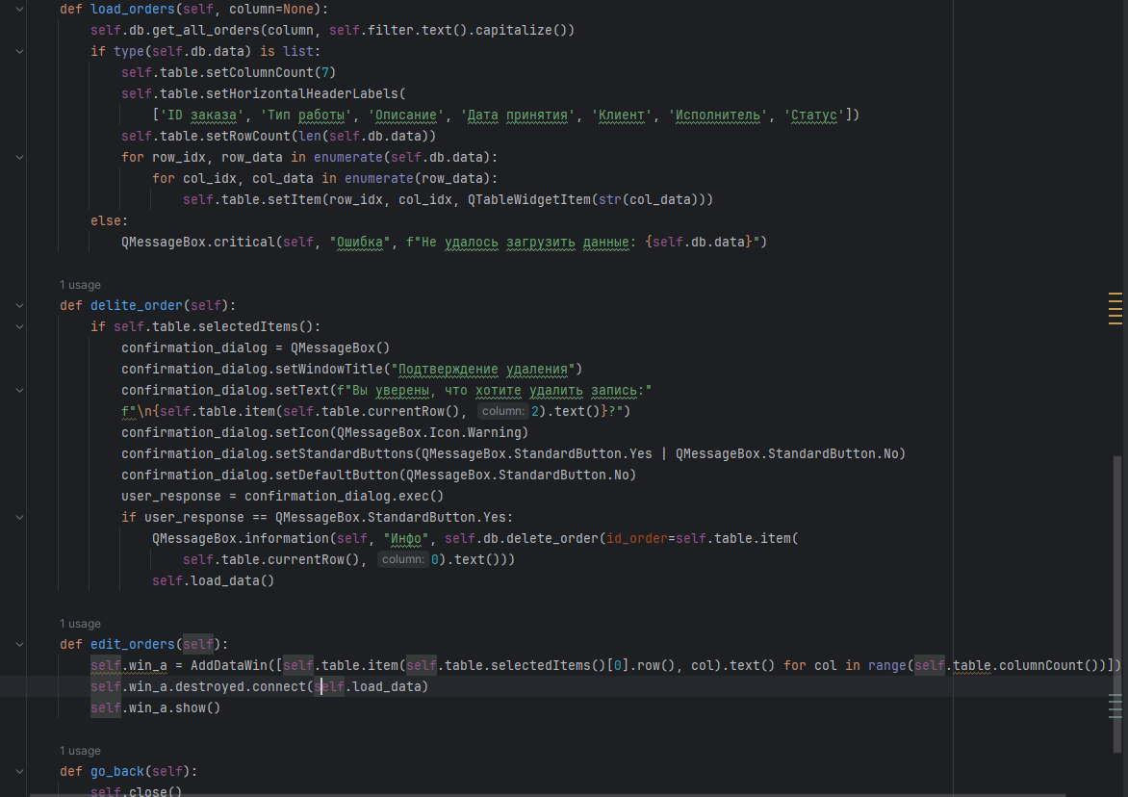
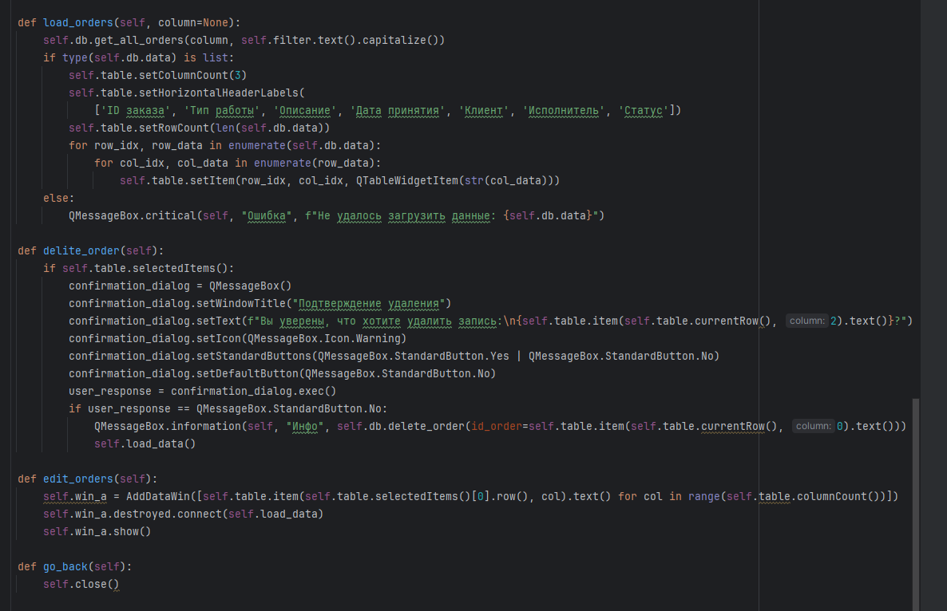
функция | предусловие | процесс | баг
открытие | запуск | .... | не открывается
закрытие | закрыть | нажать на крест | нет
посмотреть | нажать на кнопку | должно открыться окно | не работает
добавить | нажать на кнопку | должно открыться окно | не работает
выбор выборки | нажать и выбрать раздел | открытие и переход | не работает
выюор фильтра | поиск в базе данных | программа должна выводить данные | не работает
нет всех кнопок | нет кнопки удалить | ... | её нет
изменить | изменение данных | внесение новых данных в базу данных | не работает
назад | возвращение | переход на 1 окно | не работает
ошибки в коде
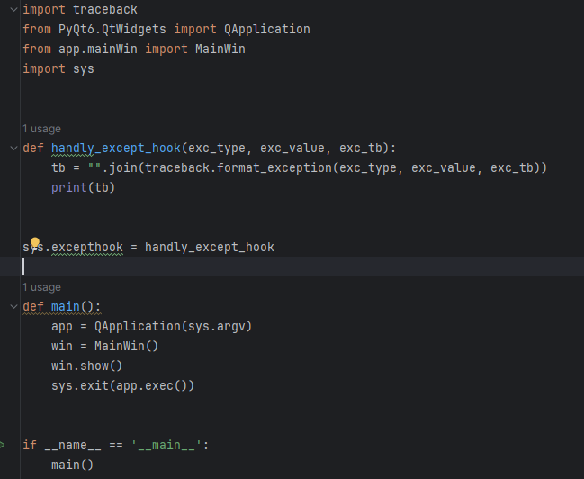
было |  |  | стало
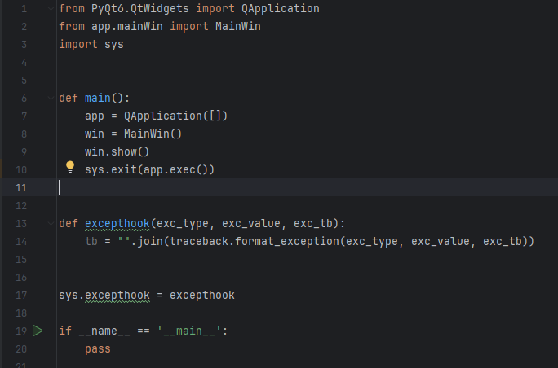

было |  |  | стало

